Лист1
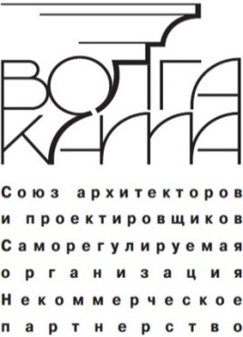
 |  |  |  |  |  | Приложение № 2 к Правилам контроля в области
 |  |  |  |  |  | саморегулирования СРО Союз "ВОЛГА-КАМА"
 |  |  |  |  |  | Контрольная карта СРО Союз «ВОЛГА-КАМА»
 |  |  |  |  |  | приложение к акту проверки №_____________
 |  |  |  |  |  | Наименование проверяемой организации:
 |  | в редакции утверждённой решением внеочередного Общего собрания СРО НП "ВОЛГА-КАМА", 20.10.2016, протокол № 14

№ п\п | Наименование предъявляемых документов для проверки на соблюдение требований, установленных в СРО Союз «ВОЛГА-КАМА» | Отметка о результатах проверки
 |  | Индикаторы (количество баллов) |  | Содержание замечания
Обязательные условия |  | класси-фикация | начис-лено
1. | 1.1. Ежегодный отчёт о деятельности членов СРО Союз «ВОЛГА-КАМА» | 0\2 | 2
 | Итого 1 раздел |  | 2.0
2. | 2.1. Устав | 0\2 | 2
 | 2.2. Свидетельство о гос. регистрации юр. лица | 0\2 | 2
 | 2.3. Свидетельство о постановке на налоговый учёт | 0\2 | 2
 | 2.4. Выписка из ЕГРЮЛ (не позднее 3-х месяцев) | 0\2 | 2
 | 2.5. Свидетельство на право собственности, дог. аренды | 0\2 | 2
 | 2.6. Сведения о наличии минимально необходимого оборудования | 0\1\2 | 2
 | 2.7. Приказы о назначении директора, гл. бухгалтера | 0\2 | 2
 | Итого 2 раздел |  | 14.0
3 | 3.1. Страховой полис и (или) договор страхования | 0\15\25 | 25
 | Итого 3 раздел |  | 25.0
4. | На персонал указанный в Приложении 3 к Акту проверки
 | 4.1. Трудовые книжки на специалистов организации | 0\5\10 | 10
 | 4.2. Приказы о назначении специалистов совместителей | 0\5\10 | 10
 | 4.3. Документы о повышении квалификации и аттестации (действ.) | % от 25 | 25
 | Итого 4 раздел |  | 45.0
5. | Сведения подтверждающие объём выполненных проектно-сметных работ
 | 5.1. Отчёт о прибылях и убытках (форма №2), | 0\4 | 4
 | 5.2. Оплата членских взносов | 0\10 | 10
 | Итого 5 раздел |  | 14.0
При наличии свидетельства о допуске для выполнения работ на ОО и ТС, атомных объектах.
6. | 6.1. Система контроля качества проектных работ | -20/0 | 0
Количество баллов всего: |  |  | 100.0

Представитель организации |  |  | (Ф.И.О) |  | подпись | дата

Контролёр СРО Союз "ВОЛГА-КАМА" |  |  | (Ф.И.О) |  | подпись | дата

 | Исполнительный директор
 | СРО Союз "ВОЛГА-КАМА" |  |  |  | В.Г. Емелин

